예시 x월 x일
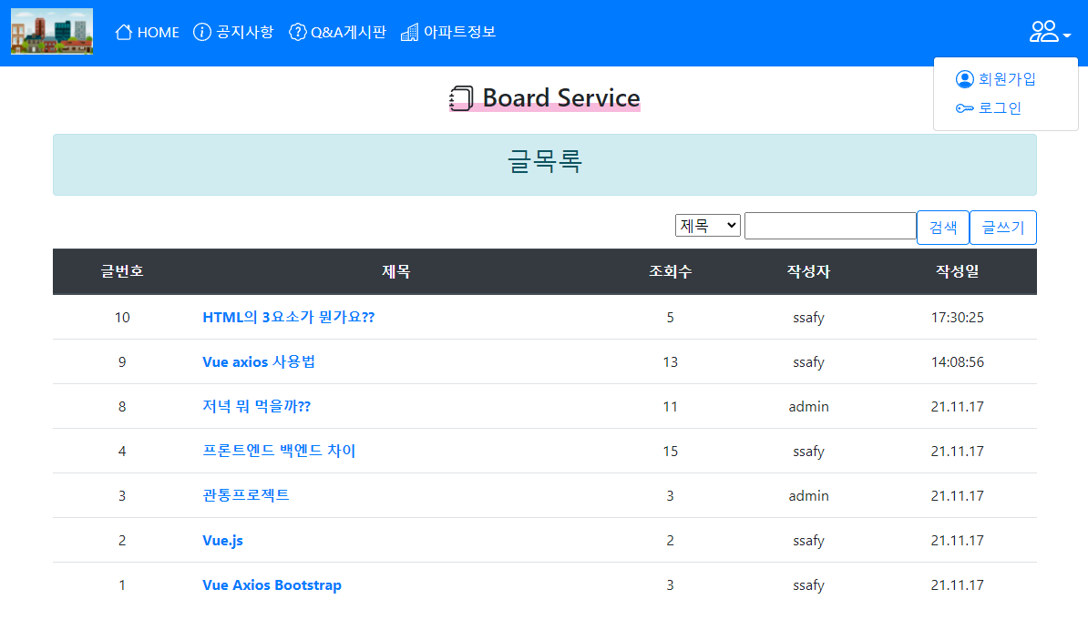
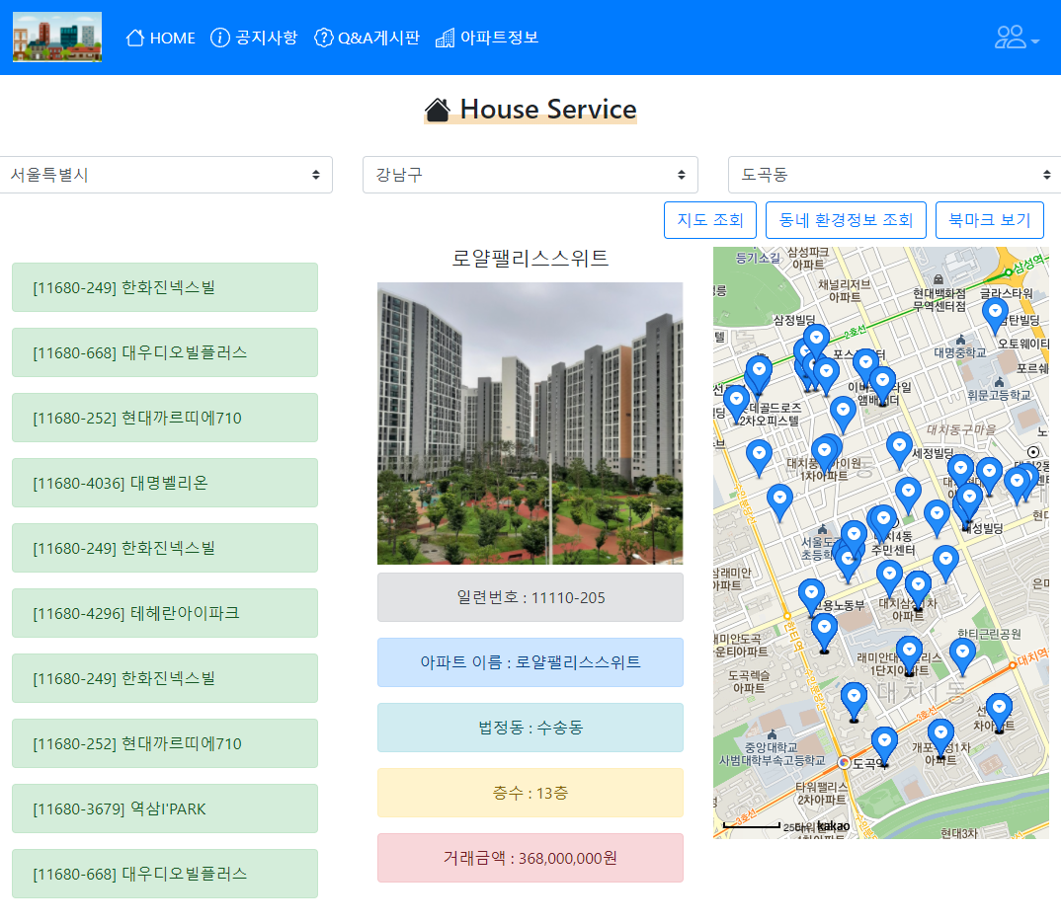
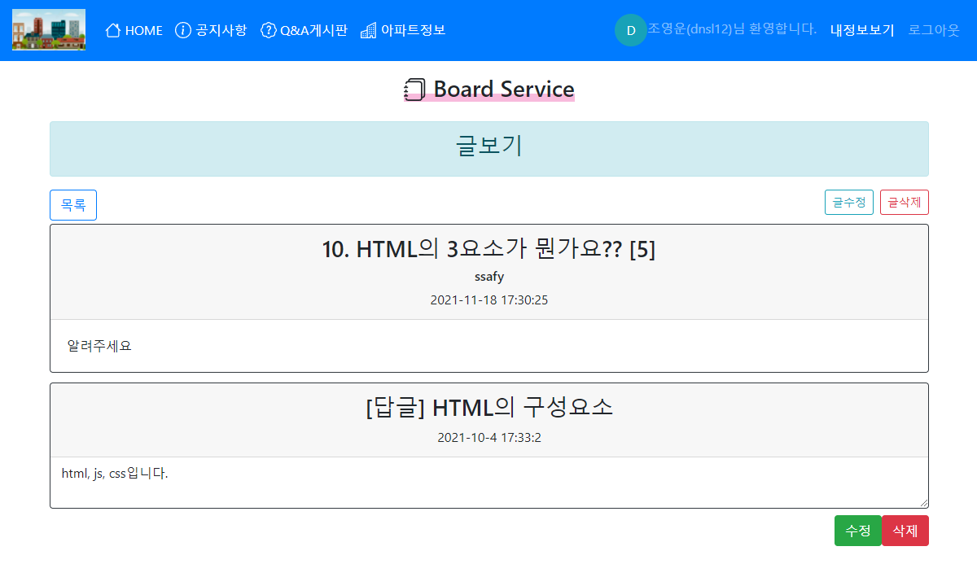
팀 | 1팀
작성자 | 홍길동
개발 날짜 | 11월 19일(화)
개발자 | 홍길동, 강감찬
불참자 | x
불참자 사유 | x
계획 | [Vue.js] axios, pinia 모듈화
 | [Vue.js/springboot] 환경설정
 | [Vue.js/springboot] 로그인
 | [Vue.js/springboot] 답글 및 공지사항
 | [MySQL] DB정리

개발내용 | [Vue.js] axios, pinia 모듈화 - 홍길동, 강감찬
 | [Vue.js/springboot] 환경설정 구현 - 홍길동
 | [Vue.js/springboot] 로그인 기능 구현 - 홍길동
 | [Vue.js/springboot] 답글 및 공지사항 구현 - 강감찬
 | [MySQL] DB정리 - 강감찬
 | [일정] 일정 협의 - 홍길동, 강감찬
문제점 | 지도에서 마커를 찍는 속도가 느림
 | 답글 작성 시 기존 DB에 저장하기 어려움

해결방법 | 쓸모없는 데이터를 버리고 위도와 경도만 가져옴
 | 새로운 테이블을 생성하여 작성

사진첨부가능 | 구현 완료 기능

